Temas Ingenieria de calidad
© Sogeti 2020

En el libro "Quality for DevOps teams" describimos los temas TMAP para la ingeniería de calidad.
En la sección 11.1.3 indicamos que la lista de estos temas se puede utilizar como una lista de verificación para determinar si se han cubierto los temas relevantes.
A continuación damos esta lista de verificación de temas. Para obtener una descripción detallada de los temas, consulte el libro o la página en el sitio web de TMAP: https://www.tmap.net/page/introduction-qa-testing-topics

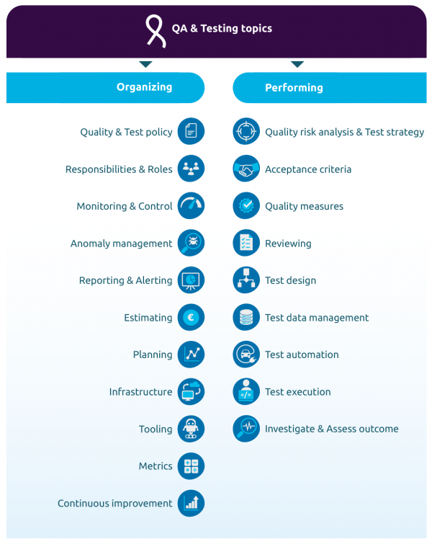
Temas de ORGANIZACIÓN |  | ¿Tema cubierto en estrategia de prueba/plan de prueba/etc? | Explicación
 | Política de calidad y de pruebas – Basandonos en la misión y visión de la organización, se crea e implementa una política para el aseguramiento de la calidad y las actividades de prueba.
 | Responsabilidades y roles – las personas involucradas tienen varios roles y con estos roles vienen responsabilidades. También necesitan tener todo tipo de habilidades, tanto técnicas como blandas.(soft skills)
 | Monitorización & Control – verificar si las actividades se realizan según lo planeado y, de no ser así, tomar medidas para mitigar las desviaciones.
 | Gestión de anomalías –si se encuentran anomalías durante las pruebas estáticas o dinámicas, se registrarán en el sistema de gestión de anomalías donde se gestiona el estado y el progreso del manejo de cada anomalía.
 | Informes & Alertas – el resultado más importante de las pruebas es la información que las partes interesadas utilizan para establecer su nivel de confianza sobre si el valor comercial buscado es alcanzable. Reportar esta información y, cuando sea necesario, alertar a las personas sobre ocasiones específicas es, por lo tanto, uno de los temas clave.
 | Estimación – para poder planificar y programar actividades correctamente, el equipo y la organización que lo rodea deben tener una estimación útil del esfuerzo necesario y la duración de estas actividades.
 | Planificación – en cualquier modelo de ciclo de vida de entrega de TI, se debe crear un calendario con órdenes de trabajo y lineas de tiempo para administrar la ejecución de actividades.
 | Infraestructura – para poder realizar actividades de prueba y control de calidad, el equipo necesitará entornos de prueba y lugares de trabajo de prueba. La escala y el alcance de la infraestructura pueden diferir según la situación, pero las pruebas sin infraestructura son inimaginables.
 | Herramientas – Para poder realizar actividades de prueba de manera eficiente y eficaz, se pueden implementar varios tipos de herramientas. El uso de estas herramientas requiere habilidad y experiencia. La adquisición e implementación de herramientas puede ser gran cantidad de trabajo e implicará la capacitación y preparación de los miembros del equipo para trabajar con las herramientas.
 | Métricas – las partes interesadas querrán saber si las tareas de control de calidad y pruebas se realizan de manera eficaz y eficiente. Por lo tanto, se deben definir métricas sobre el proceso de control de calidad y pruebas y se debe implementar una forma de medir estas métricas.
 | Mejora continua – estancamiento significa declive, por lo tanto, se necesita un enfoque continuo en la mejora de las tareas y actividades de ingeniería de calidad.

Temas de RENDIMIENTO
 | Analisis del riesgo de la calidad & Estrategía de pruebas – la estrategia de prueba describe cómo se equilibra la inversión en actividades de prueba y control de calidad y otras medidas de calidad sobre el objeto de prueba, teniendo en cuenta los recursos y el tiempo disponibles. La estrategia de prueba se basa principalmente en los riesgos de calidad involucrados. Por lo tanto, estos riesgos deben identificarse, analizarse y mitigarse.
 | Criterios de aceptación – Para las necesidades específicas de los usuarios, debe quedar claro cuándo se cumplen. Esto se puede describir usando criterios de aceptación.
 | Medidas de calidad – Basandonos en los criterios de aceptación, se toman decisiones sobre las medidas de calidad pertinentes
 | Revisión – las pruebas estáticas aplican una o más técnicas de revisión (posiblemente utilizando herramientas, como en el análisis estático) para establecer el nivel de calidad de los documentos, el código u otros entregables.
 | Diseño de pruebas – La creación de situaciones de prueba, casos de prueba, escenarios de prueba y guiones de prueba es el núcleo de la preparación necesaria para poder realizar pruebas estructuradas, especialmente (pero no exclusivamente) en un enfoque basado en la cobertura.
 | Gestión de los datos de prueba – junto con los casos de prueba, se necesitan datos de prueba relevantes. Esto puede implicar generar datos de prueba sintéticos o anonimizar y subdividir datos en vivo.
 | Automatización de pruebas – Los escenarios de prueba que deben ejecutarse varias veces o que sirven como base para las actividades de desarrollo deben automatizarse mediante scripts de prueba para lograr una mayor eficiencia y evitar errores humanos en tareas repetitivas.
 | Ejecución de pruebas – Ejecutar escenarios de prueba es la tarea más visible de las pruebas, esto se puede hacer siguiendo escenarios de prueba estructurados que se prepararon previamente o explorando utilizando un enfoque basado en la experiencia.
 | Investigar y evaluar el resultado – una prueba solo es valiosa si se compara el resultado esperado con el resultado real de la prueba. Cuando los resultados esperados y reales no coincidan, se necesitará más investigación para crear un informe de anomalías conciso y completo.

